Консолидация
Файл скачан с сайта excel2.ru >>>
Перейти к статье >>>
Применение инструмента MS EXCEL Консолидация

Задача
По данным таблиц трех рабочих листов — Сотрудники фирмы, Филиал 1 и Филиал 2 вычислить, используя возможность Excel Консолидация:
1) максимальный оклад мужчин и женщин;
2) средний оклад сотрудников каждой должности (по всем подразделениям).
Оба консолидированных отчета разместить на текущем листе.

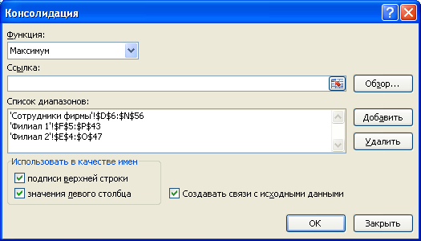
Алгоритм решения задачи1:
1. Выделите ячейку, куда нужно будет вставить таблицу (левый верхний угол)
2. Выберите команду Консолидация (Данные/ Работа с данными)
3. Введите в окно данные, как показано на рисунке справа
4. Нажмите ОК
5. Удалите лишние столбцы

максимальный оклад мужчин и женщин | Оклад
м | 144,200 р.
ж | 115,450 р.

Алгоритм решения задачи2:
1. Выделите ячейку, куда нужно будет вставить таблицу (левый верхний угол)
2. Выберите команду Консолидация (Данные/ Работа с данными)
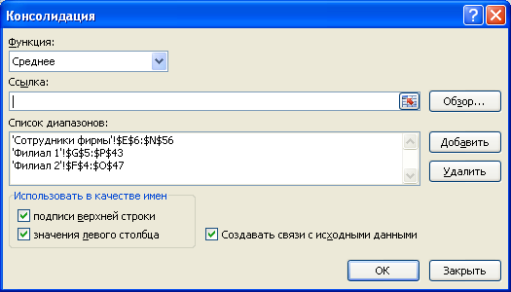
3. Введите в окно данные, как показано на рисунке справа
4. Нажмите ОК
5. Удалите лишние столбцы

средний оклад сотрудников каждой должности | Оклад
Менеджер | 55,504 р.
Экономист | 54,389 р.
Оператор | 32,395 р.
Начальник отдела | 101,958 р.
Кассир | 34,925 р.
Бухгалтер | 69,857 р.
Секретарь | 35,488 р.
Юрист | 68,275 р.
Зам. нач. отдела | 85,304 р.
Водитель-экспедитор | 48,072 р.
Директор | 141,900 р.

